测试问题一览
编号 | 游戏场景说明 | 问题描述 | 记录日期 | 记录者 | 责任者 | 修改期限 | 确认者 | 完成日
1 | 首页轮播广告没有显示 res_type所对应的类型 2:游戏 3:专题 4:活动 |  | 2014-10-20 | 殷专成
2 | 首页icon没有上传 |  | 2014-10-20 | 殷专成
3 | 首页火热等前面的icon没有 游戏不对齐 | 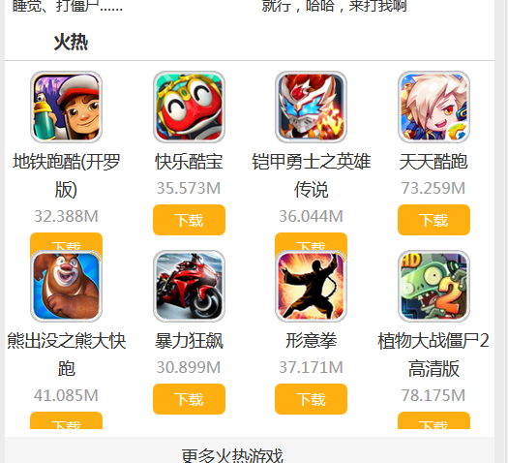 | 2014-10-20 | 殷专成
4 | 首页开服信息 显示以当天日期为准，前7天到当天的游戏列表，呈现在开服信息模块中 | 原NetGameController下有个方法netGameLatestServerList取前7天的数据，不知你是否要用（暂时我rollback回来了） 还是你会在前台js中判断时间 | 2014-10-20 | 殷专成
5 | 首页没有看到footer |  | 2014-10-20 | 殷专成
6 | 点击分类进去，有乱码 返回按钮无效 不应显示“推荐”，显示具体分类 | 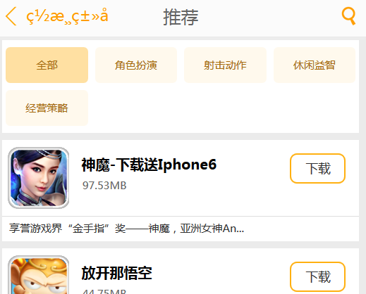 | 2014-10-20 | 殷专成
7 | 分类游戏中下拉没有加载 更多游戏 |  | 2014-10-20 | 殷专成
8 | 分类等页面没有加footer |  | 2014-10-20 | 殷专成
9 | 活动咨讯页面布局有些问题 资讯页的“活动列表1”修改为“资讯列表” | 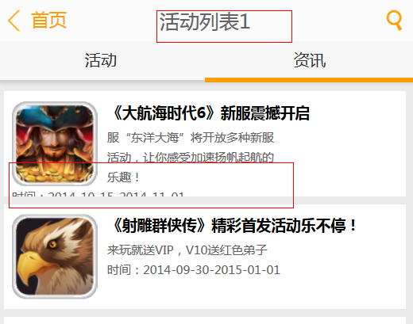 | 2014-10-20 | 殷专成
10 | 活动详情中图片没有加载成功 | 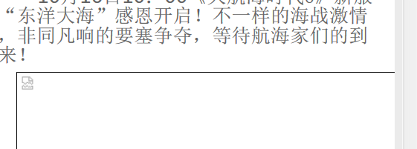 | 2014-10-20 | 殷专成
11 | 首页“更多火热游戏”的链接错误，跳转到了排行页 |  | 2014-10-20 | 殷专成
12 | 游戏详情点击图标， 该图片铺满整个屏幕 |  | 2014-10-20 | 殷专成
13 | 点击搜索按钮时， 热词没有显示 |  | 2014-10-20 | 殷专成

 |  |  | 统计
 |  |  | 完了数 | 未完了 | 总数 | 完了率
 |  |  | #REF! | #REF! | 1 | #REF!

